Sheet1
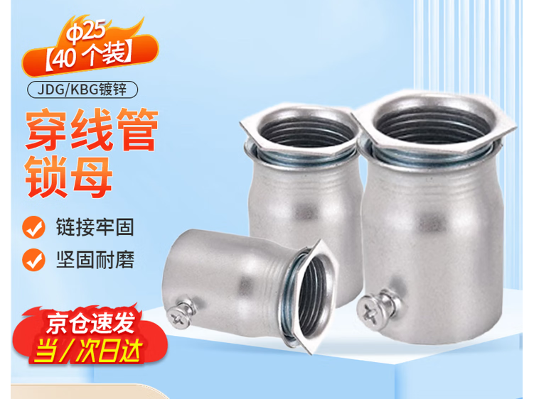
中厚板4300中间库物料跟踪检测与数据采集项目设备材料清单
一、设备清单
序号 | 设备名称 | 规格型号 | 单位 | 数量 | 厂家 | 备注 | 单价 | 总价
1 | 壁挂箱 | 高400宽400深350，优质冷轧钢，配套背板，2个Ф25敲漏孔，2个Ф32敲漏孔 | 个 | 15
2 | 光电转换器 | CT WS7101D-SCR | 个 | 16 | 辰拓
3 | 光电转换器 | CT WS7104-SCT | 个 | 16 | 辰拓
4 | 交换机 | 24口千兆，S5130V2-28P-LI | 台 | 2 | H3C
5 | 服务器+显示器+键鼠套装 | 戴尔R750 CPU: 2*6330；内存 128G；硬盘：4*900G SSD ，4*10T HDD；2、显卡：Nvidia RTX 4080 SUPER 16G；网卡：8口千兆网卡 intel 芯片，1300W冗余电源；图像处理显示器：输出屏幕尺寸：23.5-24英寸,分辨率：2560*1440；罗技（Logitech） MK120 有线键鼠套装 | 套 | 1 | 戴尔 |  | 198098.9 | 198098.9 | 电脑本体：https://item.jd.com/10187647520084.html?pcdk=2zR7-CCDTEizDxnZgDA7ERfiJf2nhIZPAV6rdkdmpYE1giKeER_bqj501OhVFh0g.rQ4a.tlbT&spmTag=YTAyNDAuYjAwMjQ5My5jMDAwMDQwMjcuMyUyM3NrdV9jYXJk#switch-sku；10t硬盘x4：https://item.jd.com/10179693318864.html?pcdk=g4ssq8D0BxRTbbYwopAPxo92aiUFSh4gqiQ_JF9eMON7FRs66uqbwtYlBEpnOlal.3z6a.aI3x&spmTag=YTAyNDAuYjAwMjQ5My5jMDAwMDQwMjcuMSUyM3NrdV9jYXJk；冗余电源：https://item.jd.com/10183676056996.html?pcdk=hEDkqOyVfbWohoa8K1Fdu9DEAss7Y4egf_sRVgLCbuUYHWLsNHM0mnJ1-CToQG-W.3z6a.aI3x&spmTag=YTAyNDAuYjAwMjQ5My5jMDAwMDQwMjcuMSUyM3NrdV9jYXJk；显示器：https://item.jd.com/10191036450537.html?pcdk=_VqSW_0KBTkGw01mROTKCysum5EkDhiNPW--j7ex3WBA9wReali-pQ_J_L_C-xa8.rQ4a.tlbT&spmTag=YTAyNDAuYjAwMjQ5My5jMDAwMDQwMjcuMSUyM3NrdV9jYXJk#switch-sku；键盘鼠标套装：https://item.jd.com/584300.html?pcdk=50O9PJpjDEkPzWpu_jpWvQjvILyMkzwREg0bAu5UiO0fxTZubVhURYobL_RFSQLb.3z6a.aI3x&spmTag=YTAyNDAuYjAwMjQ5My5jMDAwMDQwMjcuMiUyM3NrdV9jYXJk | 186495 | 8784 | 2819.94 | 198098.94
6 | 客户端电脑+显示器+键鼠套装 | 惠普(HP) 战66 商用台式机主机 电脑 7.7L主机+23.8吋显示器 i5 13500+16G+1T固态定制；罗技（Logitech） MK120 有线键鼠套装 | 套 | 1 | 惠普 |  | 4467.94 | 4467.94 | https://item.jd.com/10133876452072.html?pcdk=pTwerKDl5TPpLqQENxvI8Sa8Dkvc1kGfvpUrfxwLcm9QYWrEuQGoGHk_zDDGBiMI.rQ4a.tlbT&spmTag=YTAyNDAuYjAwMjQ5My5jMDAwMDQwMjcuMSUyM3NrdV9jYXJk#switch-sku |  |  | 4467.88
7 | 工业级平板电脑 | P8150（10.1英寸 1200~1920，8核2.4GHzCPU，支持多点触控、 手套触摸、湿水操作，RAM;8GB ROM:128GB Micro SD卡，最大可支持256GB扩展） | 套 | 2 | 优博讯
8 | 防火墙 | F100-C-A1 | 台 | 1 | H3C
9 | 成品横移识别相机 | 海康DS-2CD7087FBJ 2.8-12 | 台 | 2 | 海康威视
10 | 支架 | 万向节、定制安装支架 | 套 | 2 | 海康威视
11 | 全天候防护罩 | 配套云台支架 | 套 | 2 | 海康威视
12 | 火切台识别相机 | 海康DS-2CD7087FBJ 2.8-12 | 台 | 2 | 海康威视
13 | 全天候防护罩 | 配套云台支架 | 套 | 2 | 海康威视
14 | 支架 | 万向节、定制安装支架 | 套 | 2 | 海康威视
15 | 产线识别相机 | 海康DS-2CD7087FBJ 2.8-12 | 台 | 10 | 海康威视
16 | 全天候防护罩 | 配套云台支架 | 套 | 10 | 海康威视
17 | 支架 | 万向节、定制安装支架 | 套 | 10 | 海康威视
18 | 手工探伤识别相机 | 海康DS-2CD7087FBJ 2.8-12 | 台 | 2 | 海康威视
19 | 全天候防护罩 | 配套云台支架 | 套 | 2 | 海康威视
20 | 支架 | 万向节、定制安装支架 | 套 | 2 | 海康威视
21 | 磁盘吊车称重设备 | 2台天车，GCS-20 报价型号：QCX-4C--S-22.5T+22.5T | 套 | 1 | 常州常欣 |  | 108000 | 108000
22 | 起重量限制器 | QCX-H2DM(1)-AN0015 | 个 | 1 | 河南恒达机电设备有限公司
23 | 5G CPE | 型号：宏电HA1005；含有平台监控lisence/5G卡 | 台 | 5 | 宏电
24 | 小型断路器 | C65H-32A/2P | 个 | 4 | 施耐德 |  | 9.9 | 39.6 | https://b2b.baidu.com/sland?q=0B607C2EE9FBB9E9761C0F317663701196F1FEFBABF9FCF8FEFEFFFEACACFCABACA8F1F9AFFCA8FEF0A8AFF1FEF8FCAFAB&fromse=3
25 | 小型断路器 | C65H-16A/2P | 个 | 12 | 施耐德
26 | 小型断路器 | C65H-6A/2P | 个 | 18 | 施耐德
27 | PDU | 公牛8联 | 个 | 12 | 公牛
28 | 电源插板 | 公牛4联 | 个 | 2 | 公牛
29 | 光纤配线架 | SC口 24口（满配耦合器、尾纤） | 套 | 7
30 | 光纤盒 | SC口 8口（满配耦合器、尾纤） | 套 | 14
31 | 光跳线 | sc-sc单模5米 | 条 | 72
32 | 电源适配器 | DC12V 2A(相机配套) | 个 | 16 | 海康威视
33 | 水晶头 | RJ45六类屏蔽水晶头100个/盒 | 盒 | 1
二、材料清单
序号 | 材料名称 | 规格型号 | 单位 | 数量 |  | 备注
1 | 网线 | CAT6 | 米 | 610
2 | 电源线 | RVV2*1.5 | 米 | 610
3 | 电源线 | RVV3*2.5 | 米 | 2950
4 | 电源线 | RVV3*6 | 米 | 60
5 | 光缆 | 8芯单模 | 米 | 2905
6 | 光缆 | 24芯单模 | 米 | 978
7 | 镀锌焊管 | DN25 | 米 | 292
8 | 镀锌焊管 | DN32 | 米 | 234
9 | 镀锌焊管 | DN100 | 米 | 12 |  | 相机立柱
10 | 镀锌焊管 | DN50 | 米 | 18
11 | 镀锌焊管 | DN40 | 米 | 18
12 | 钢板 | M20M20是什么意思？钢板的材质、尺寸分别是什么？ | ㎡ | 2
13 | 镀锌角钢 | L50*50*5 | 米 | 120
14 | 镀锌槽钢 | 10# | 米 | 12
15 | 金属软管 | Ø25 | 米 | 50
16 | 金属软管 | Ø32 | 米 | 50
17 | 金属软管槽接头 | Ø25 | 个 | 50
18 | 金属软管管接头 | Ø25 | 个 | 50
19 | 金属软管槽接头 | Ø32 | 个 | 30
20 | 金属软管管接头 | Ø32 | 个 | 30
23 | 镀锌管卡 | DN25(含配套螺母) | 套 | 300
24 | 镀锌管卡 | DN32(含配套螺母) | 套 | 100
25 | 防火堵料（防火泥） | 防火堵料DR-A1-FZD-II | KG | 20
27 | 防火涂料 | 25公斤桶装 白色 | 桶 | 1
28 | 银粉浆 | 10KG/桶 | 桶 | 2
29 | 接地线 | BV1*6(黄绿双色) | 米 | 40
30 | 金属导轨 | L=1m | 根 | 10
31 | 线鼻子 | 窥口铜鼻子SC6-8 | 个 | 20
33 | 六角螺栓 | M8*30MM（每套含1个平垫片，1个弹簧垫片，1个螺母） | 套 | 300

